결과보고서
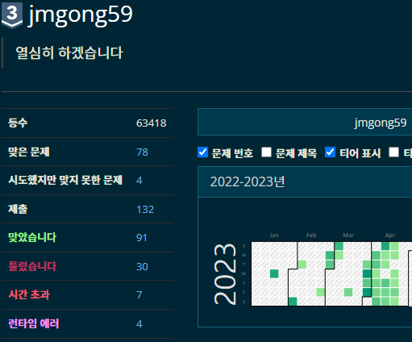
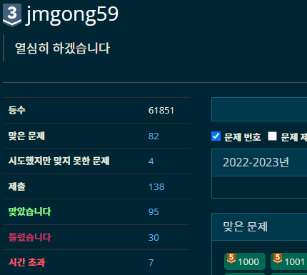
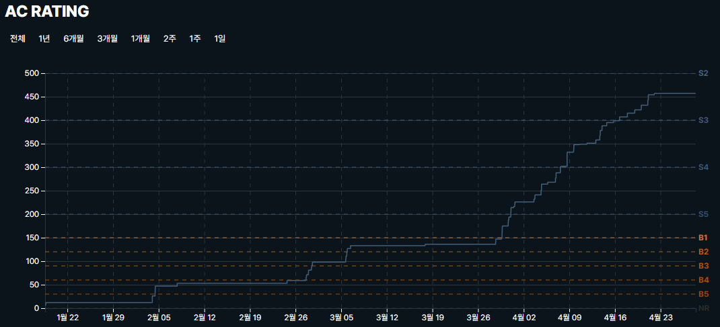
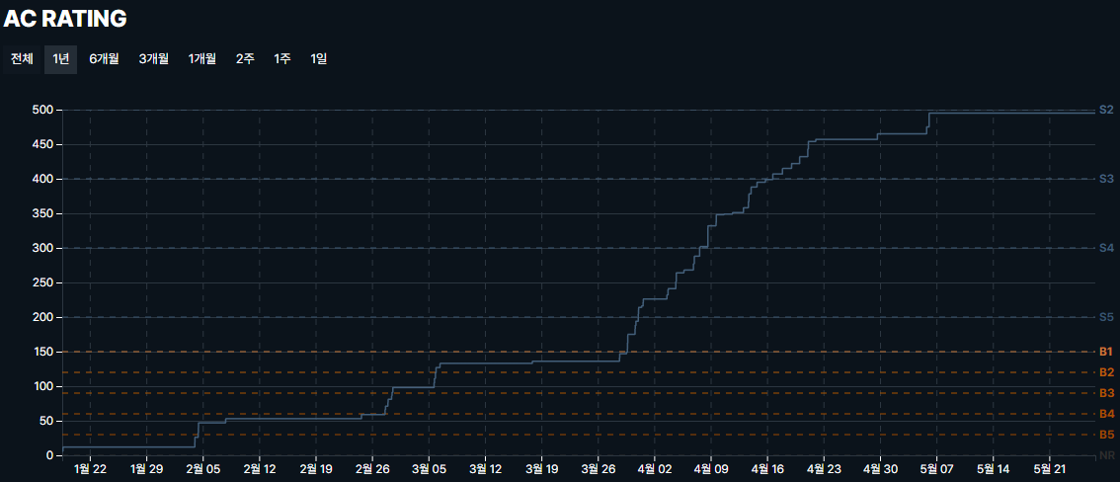
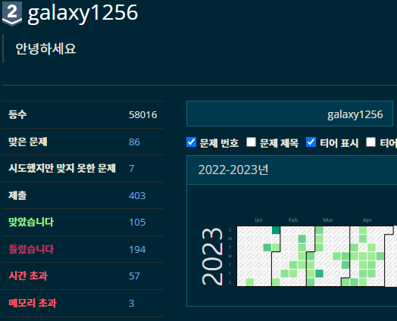
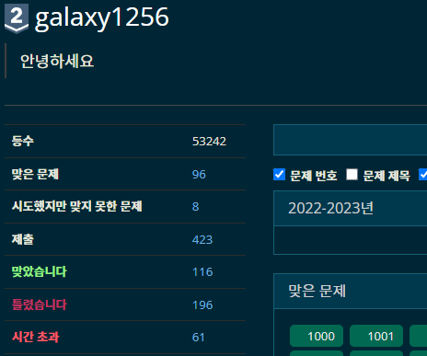
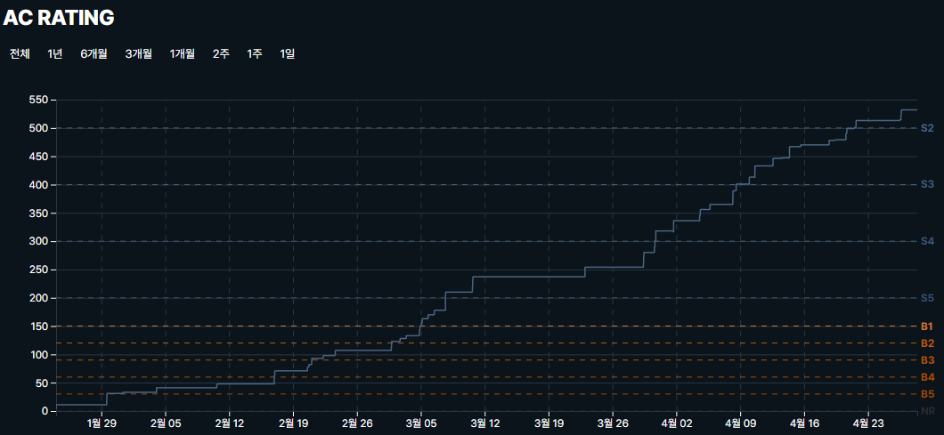
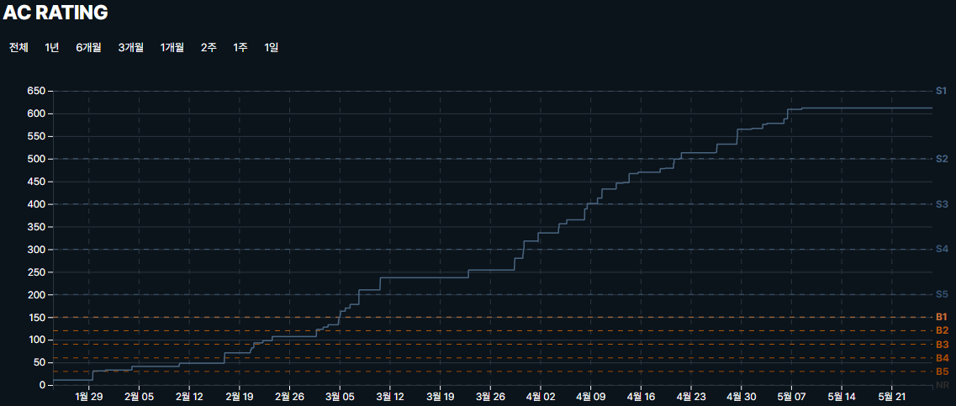
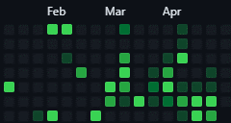
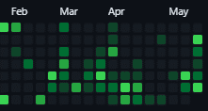
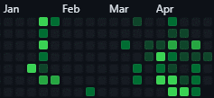

■ 23년 4월 온라인스터디 결과보고서

주제 | 알고리즘 문제풀기 - 뇌가 말랑해지는 말랑카우 스터디 |  |  |  | 2. 진행 일정 및 공부한 내용 - 4/29(토) ~ 5/5(금) [[BOJ] 18809 Gaaaaaaaaaarden | 골드1 (BFS)](https://www.acmicpc.net/problem/18809) [[BOJ] 17825 주사위 윷놀이 | 골드2 (백트래킹+구현)](https://www.acmicpc.net/problem/17825) [[BOJ] 2239 스도쿠 | 골드4 (백트래킹 + 구현)](https://www.acmicpc.net/problem/2239) [[BOJ[ 2533 사회망서비스 | 골드3 (트리+DP)](https://www.acmicpc.net/problem/2533) [[PRO] 기둥과 보 설치 - 2020 카카오 인턴십 문제 | Lv3 (구현+백트래킹) [[BOJ] 1697 숨바꼭질 | 실버1 (BFS)] [[BOJ] 14629 꽃길 | 실버2 (브루트포스)] [[BOJ] 2170 선 긋기 | 골드5(스위핑 [[BOJ] 1138 한 줄로 서기 | 실버2 (구현) - 5/6(토) ~ 5/12(금) [[BOJ] RGB거리2 | 골4 [DP]] [[BOJ] 마법사 상어와 파이어볼 | 골4 [구현] [[PRO] 여행경로 | Lv3 [그래프] [[BOJ] 사다리조작 | 골3 [백트레킹] [[BOJ] 선수과목 (Prerequisite) | 골 5 [위상 정렬] [[BOJ] ACM craft | 골 3 [위상 정렬+DP]] [[BOJ] 1018 체스판 다시 칠하기| 실4 [브루트포스 알고리즘]] [[BOJ] 토마토 | 골5 [그래프, bfs]] [[BOJ] 11286 절댓값 힙 | 실1] [[BOJ] 3085 사탕게임 | 실2 [구현] - 5/13(토) ~ 5/19(금) [[BOJ] 14698 전생했더니 슬라임 연구자였던 건에 대하여 | 골드4 (그리디,우선순위 큐)] [[BOJ] 2056 작업 | 골드4 (DP, 위상정렬)] [[BOJ] 2580 스도쿠 | 골드4 (퐥뚤얚킹) [[BOJ] 3673 나눌 수 있는 부분수열 | 골드3 (누적합)] [[BOJ] 15633 Fan Death | 브론즈3 [[BOJ] 2606 바이러스 | 실3 [[BOJ] 11725 트리의 부모 찾기 | 실2] [[BOJ] 1388 바닥 장식 | 실] [[BOJ] 1743 음식물 피하기 | 실1 - 5/20(토) ~ 5/26(금) [[BOJ] 19237 어른상어 | 골2 (구현)] [[BOJ] 2565 전깃줄 | 골5 (DP)] [[BOJ] 12100 '2048(Easy)' | 골2 (백트레킹, 구현)] [[PRO] 불량사용자 | Lv3 (백트레킹)] [[BOJ] 3980 선발 명단 | 골5 (백트레킹)] [[BOJ] 5014 스타트링크 | 실버1 (BFS)] [[BOJ] 15661 링크와 스타트 | 실버1 (백트레킹] [[BOJ] 5212 지구 온난화 | 실버2 (Angry GGU)] [[BOJ] 2594 놀이공원 | 실버3 (Funny GGU)] |  | 3. 활동 사진
스터디장 | 성제현 | 지역/반 | 부울경/2반
기간 | 2023.05.01 ~ 2023.05.26 (5月) |  |  |  |  |  | 노션 | https://www.notion.so/be17c1d803574207895f374efe9d3fd5
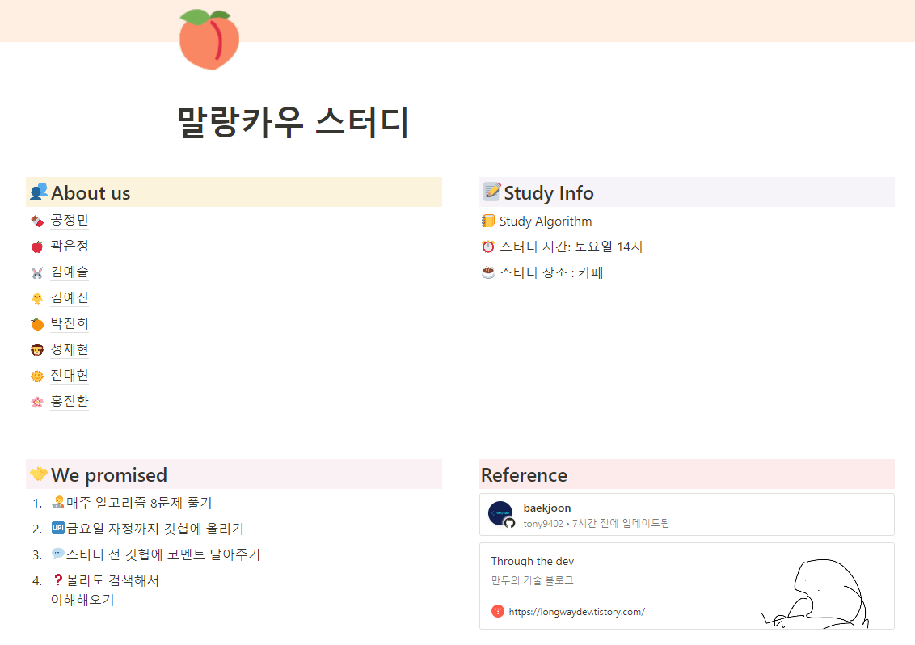
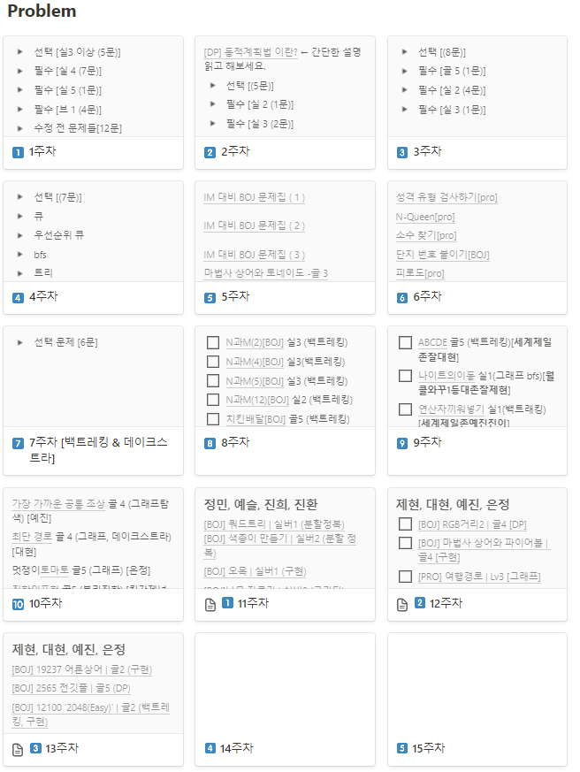
참석명단 | 부울경 1반 김예진 부울경 1반 김예슬 부울경 1반 곽은정 부울경 1반 홍진환 부울경 2반 박진희 부울경 2반 전대현 부울경 2반 성제현 부울경 2반 공정민
진행방식 | □ 온라인 ■ 오프라인
스터디 목표 | 5월간 총 4주 매주 선정한 주 5문제 풀기 및 개인 목표 달성 알고리즘 주간 외 기간 감 잃지 않기 코딩테스트를 대비하여 기출 풀어보기
활동내용 | 1.스터디 진행 간 발전 한 부분 (스터디장의 생각) (1) 전대현 - 4번 항목을 보면 알겠지만 여전히 꾸준합니다. 덕분에 실력이 많이 향상된 것 같고 부지런함도 같이 따라와 주는 것 같아서 좋습니다. (2) 박진희 - 골드티어를 달성했습니다. 옆자리에서 항상 열심히 하는 모습이 보기 좋았습니다. 문제를 푸는 모습을 보면 발전가능성이 엄청 높은 것 같습니다. (3) 김예진 - 이번에 사고로 인해 백준 계정이 초기화 되어서 사기를 잃을수도 있었지만 굴하지 않고 계속해서 열심히 해주어서 너무 감사합니다. (4) 곽은정 - 아무리 어려운 문제라도 혼자 힘으로 스스로 해결하려는 모습이 좋습니다. 문제를 푸는데 있어 열정도 있고 팀원들의 집중력을 이끌어내 줍니다. 감사합니다. (5) 김예슬 - 시간이 지나면서 점점 더 실력이 늘어가는 모습이 보여 뿌듯합니다. 한두달 전만 해도 어렵다고 하는 문제들을 지금은 최소난이도로 설정하여 풀어내는 모습이 보기 좋습니다. (6) 공정민 - 스터디원이 된지 얼마 되지 않았지만 열심히 주어진 과제를 해결하고 리뷰 시간에도 적극적으로 참여하는 모습이 보기 좋고 잘 따라와 주어 감사합니다. (7) 홍진환 - 마찬가지로 스터디원이 된지 얼마 되지 않았지만 묵묵하게 자기에게 주어진 문제를 풀어나가고 고민되는 부분은 주저없이 묻는 모습을 통해 적극적 모습과 열정적인 부분이 많이 들어납니다. 감사합니다. |  |  |  |  |  |  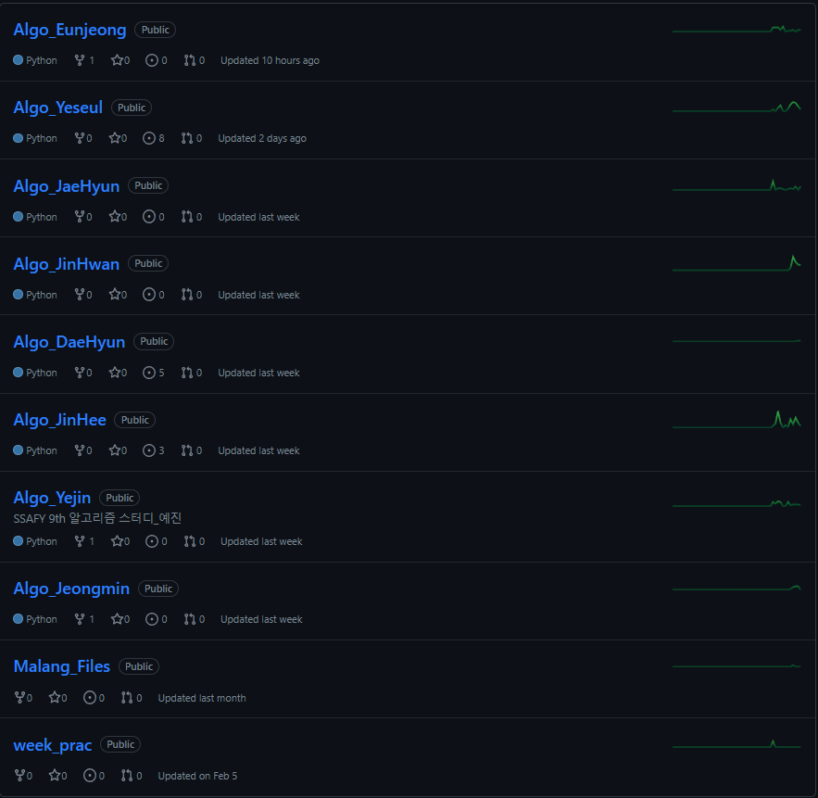 깃 허브 |  | 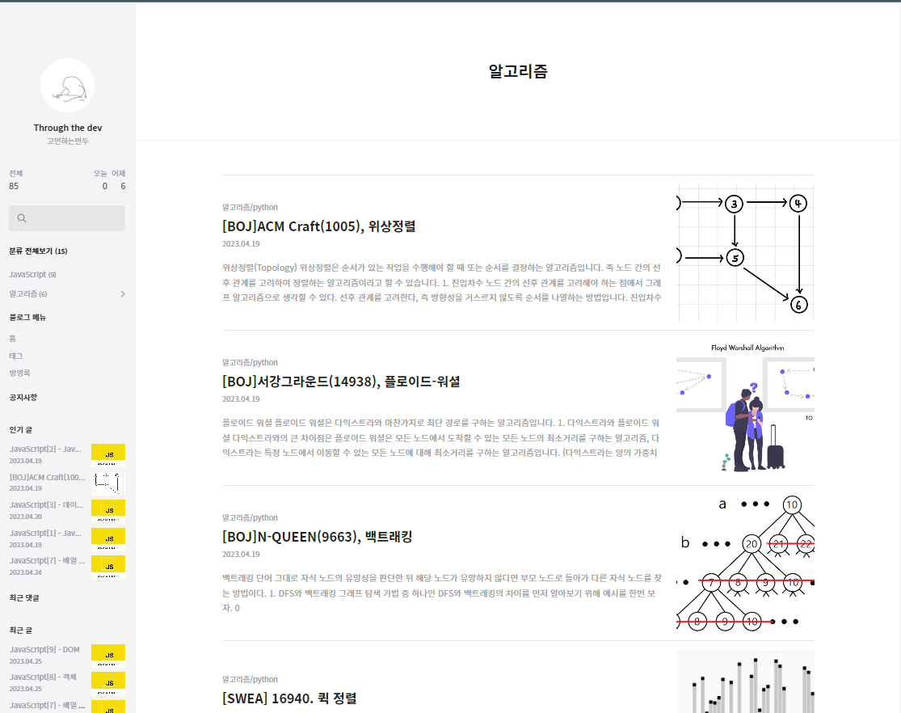

4. 이번 달 스터디 진행 소감 및 성장
성제현 | 웹 공부로 인해 알고리즘에 소홀할 수 있었지만 스터디원들과 함께 공통목표를 가지고 진행을 하다보니 보다 더 끈기를 가지고 진행할 수 있었습니다. 문제수를 줄이긴 했지만 중요한건 양이 아닌 꾸준함이기에 더욱 좋은 것 같습니다. |  |  | 전대현 | 꾸준하게 스터디를 진행하며 점점 높은 난이도의 알고리즘 문제를 풀다보니 자연스럽게 알고리즘 풀이 능력이 향상된 것 같고, 스터디원들의 상세한 코드 리뷰를 통해 내가 어떤 부분에서 부족하고, 코드의 어떤 부분에서 최적화를 진행할 수 있을지 깨닫게 되었다. 앞으로도 스터디에 성실히 참여해서 스터디원들에게 좋은 영향을 끼치고 나 또한 긍정적인 영향을 받을 수 있도록 지속적으로 노력할 것이다 | 박진희 | 5월 개인목표로 매일 잔디 심기(solved.ac 기준)를 설정했는데, 실제로 한문제씩이라도 풀다보니 뿌듯하기도 하고 알고리즘 감을 잃지 않으려고 노력했던 것 같다. 특히 비슷한 실력의 친구들과 도전할만한 난이도의 문제를 함께 고르고 푼 것이 예전보다 이해도 많이 되고 질문거리도 많아져서 도움이 많이 되었다. 여전히 구현이나 정렬, 새로운 알고리즘 개념을 소화하기 어렵지만 계속 개인 목표와 스터디 공통 목표를 꾸준히 달성하면서 극복하고 싶다 !
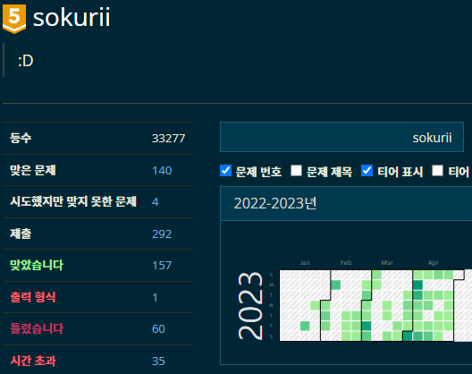
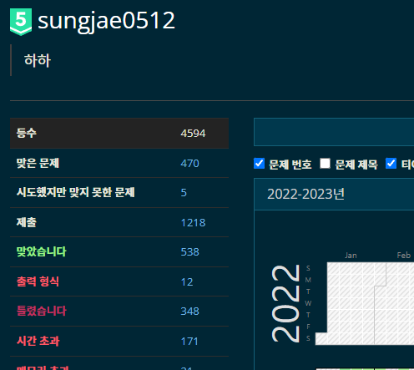
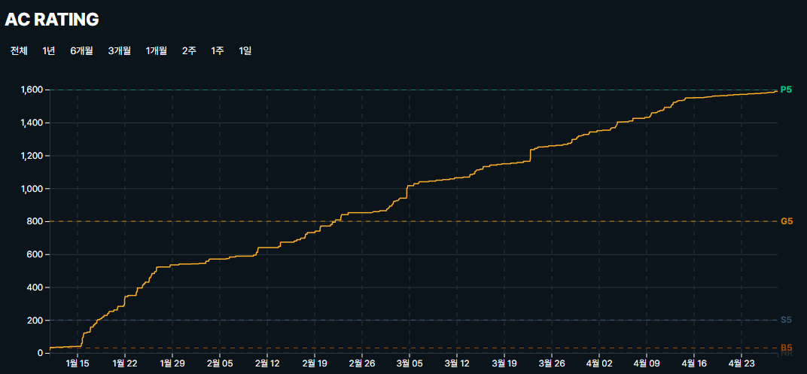
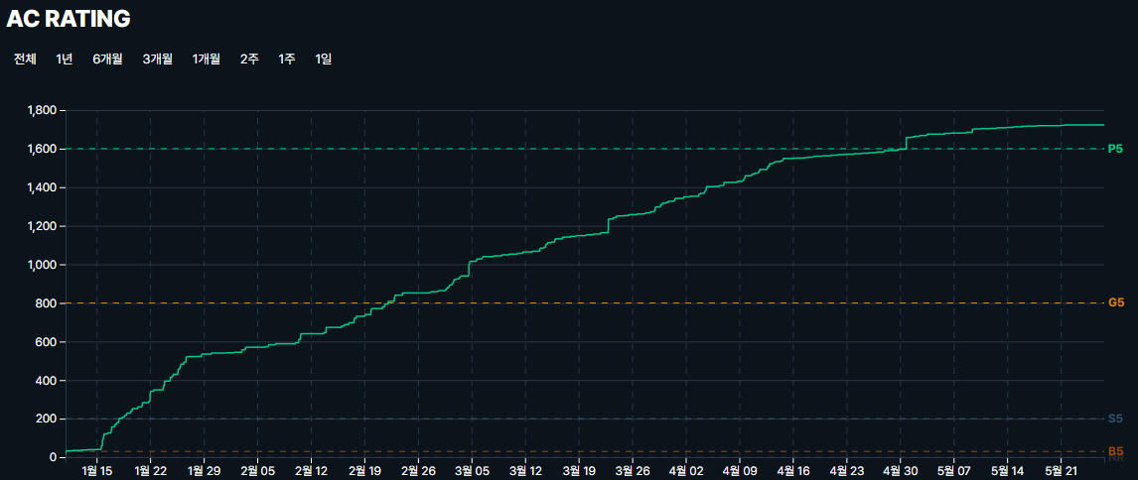
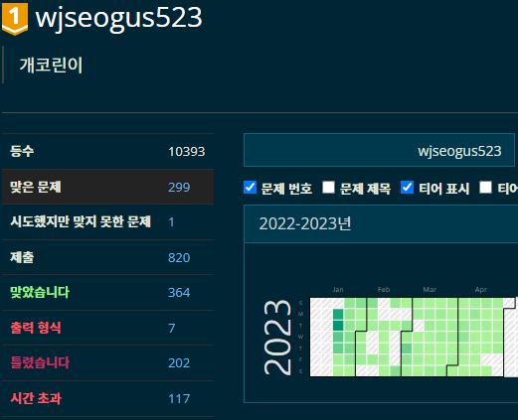
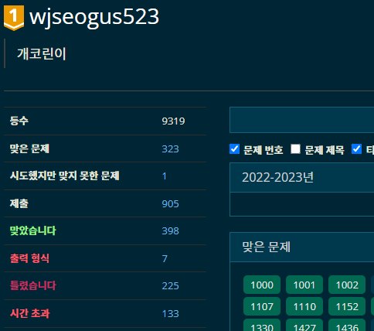
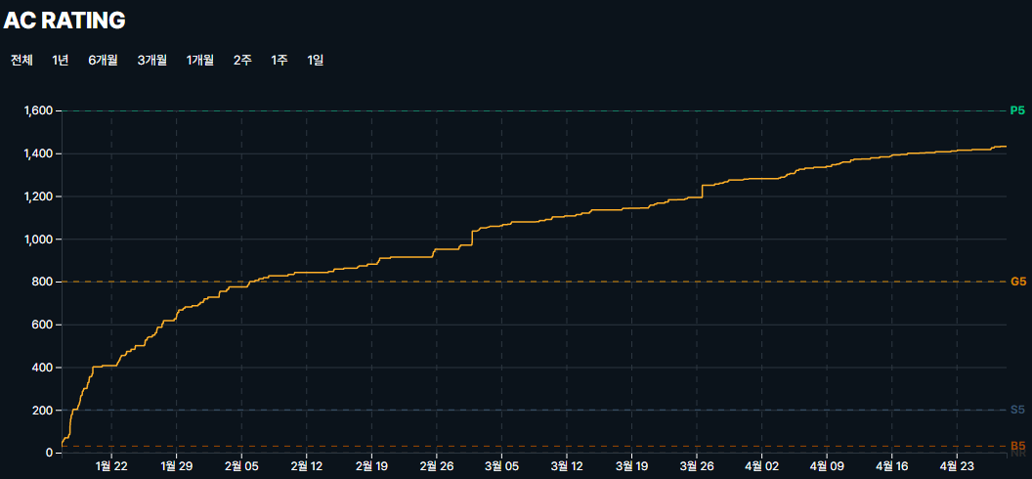
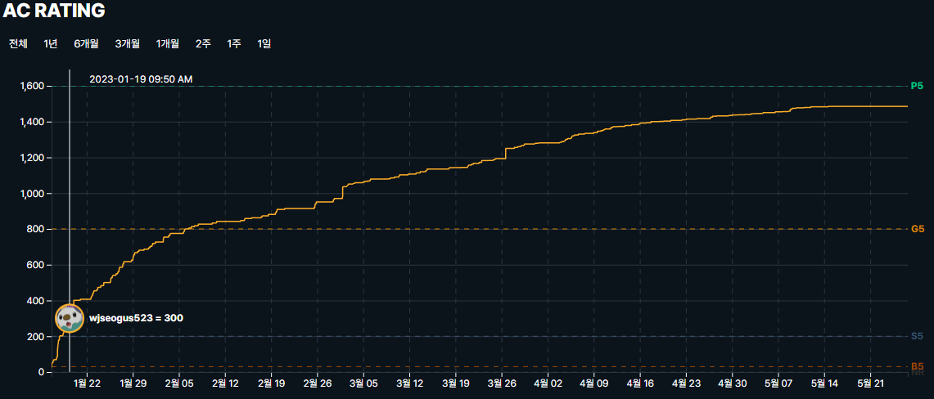
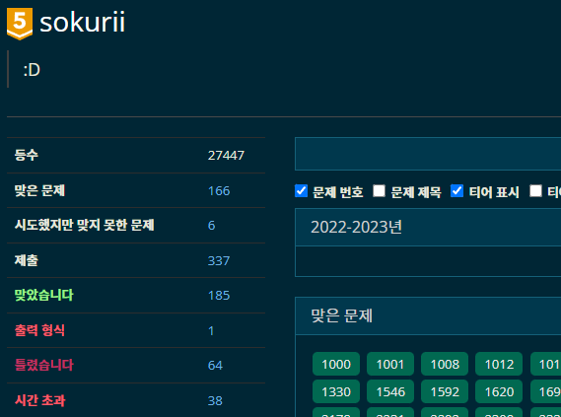
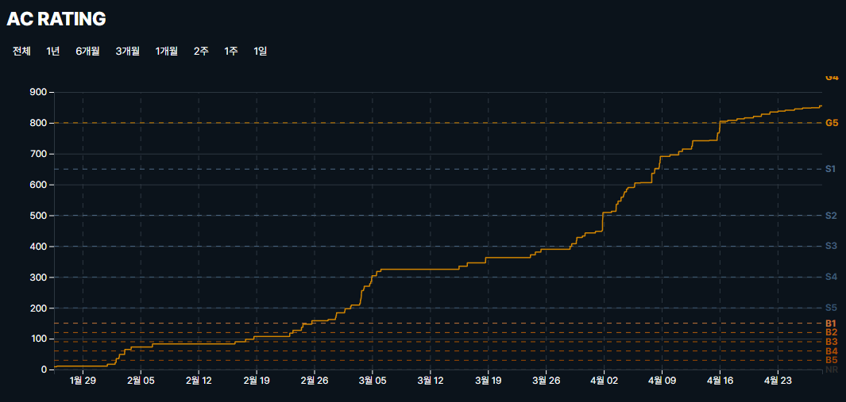
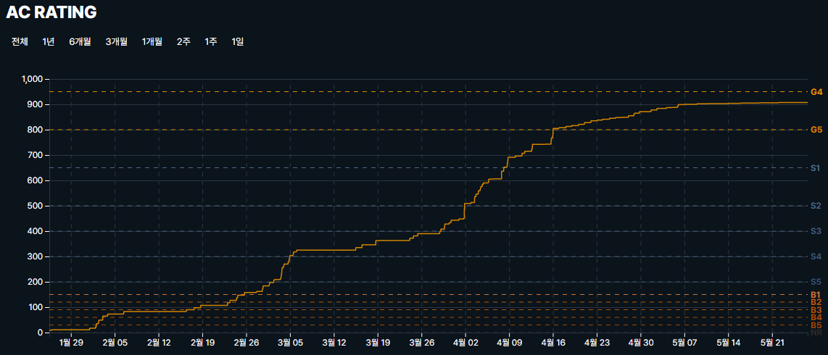

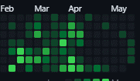
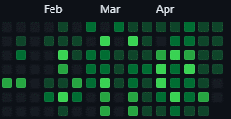
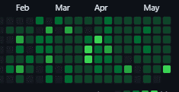
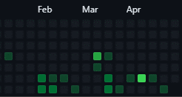
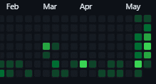
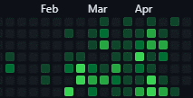

김예진 | 스터디원들과 함께 문제를 풀고 코드리뷰를 한 덕분에 풀 수 있는 알고리즘 범위가 넓어졌다. 백준이 초기화 돼서 티어는 낮아졌지만 이제 티어에 연연하지 않을 것이다 |  |  | 곽은정 | 스터디를 통해 다양한 알고리즘 유형을 접하고 풀 수 있었으며, Issue를 통해 의견을 나누는 등 Github 사용 역시 익숙해질 수 있어 좋았다. | 김예슬 | 웹 주간을 하면서 평소라면 알고리즘 공부까지 하기는 어려웠을텐데, 스터디를 통해 강제성을 부여해 알고리즘도 놓치지 않고 공부할 수 있어서 좋았습니다.
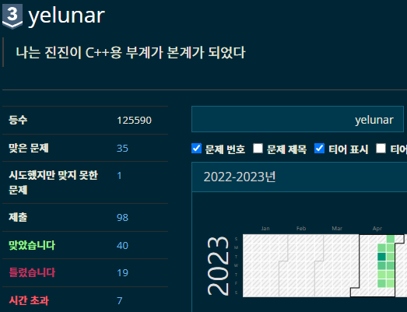
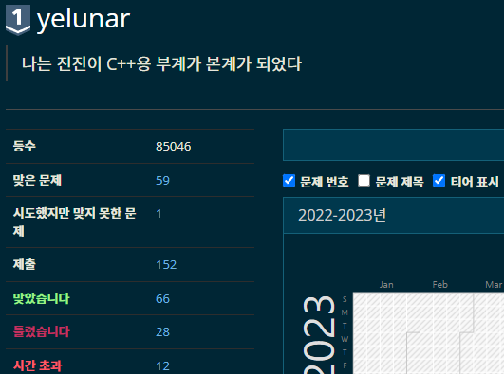
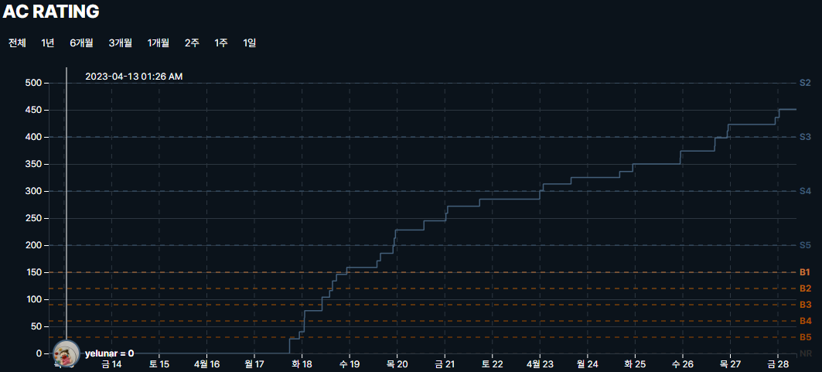
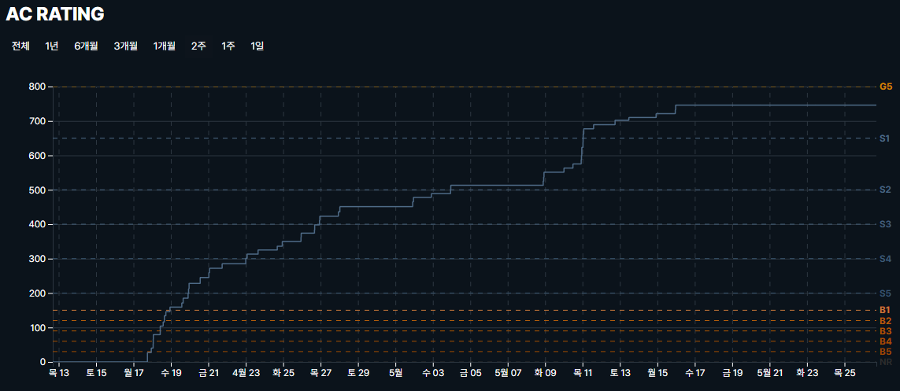
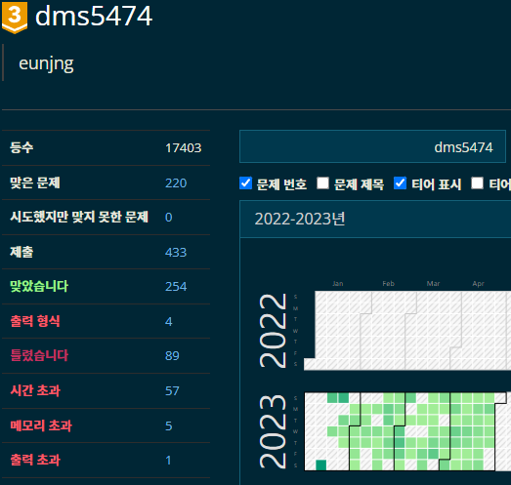
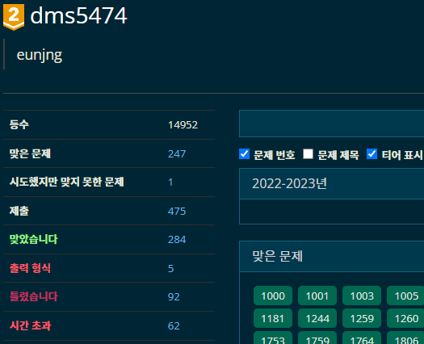
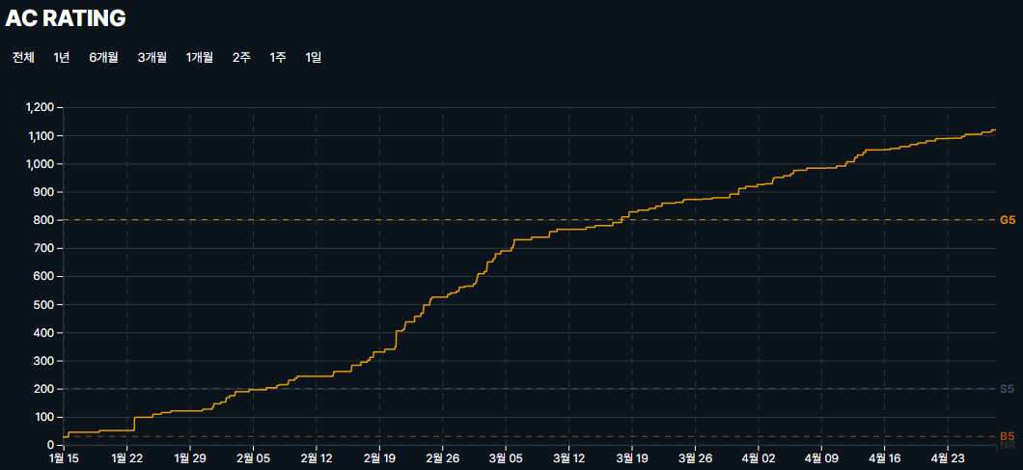
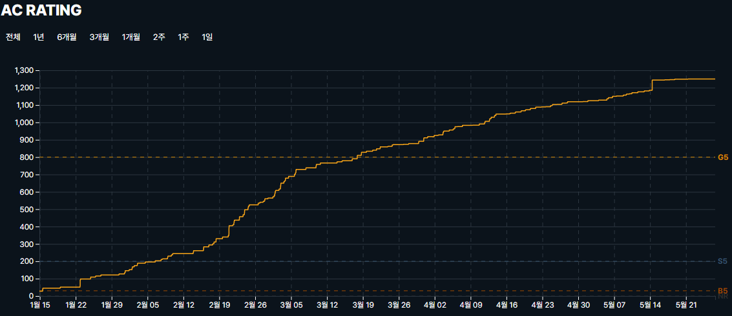
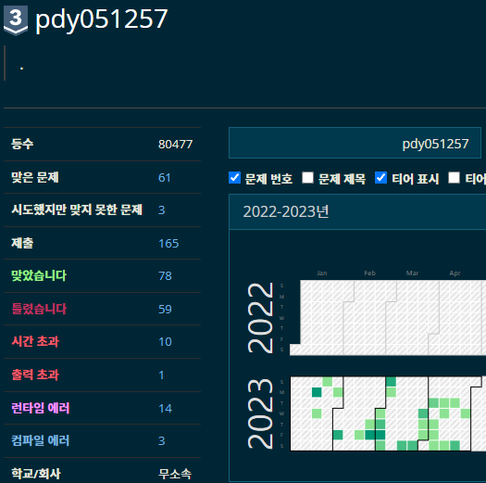
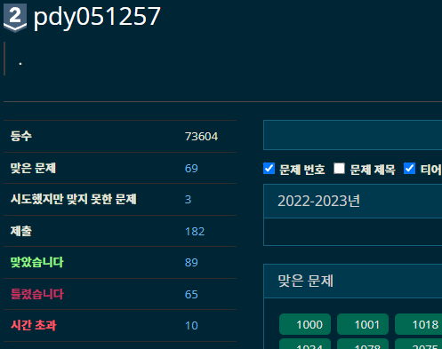
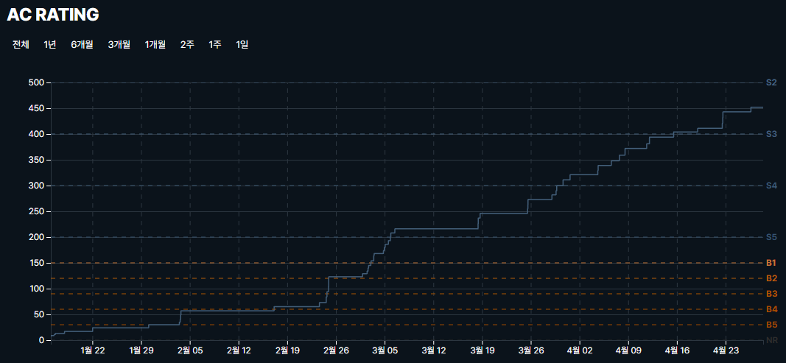
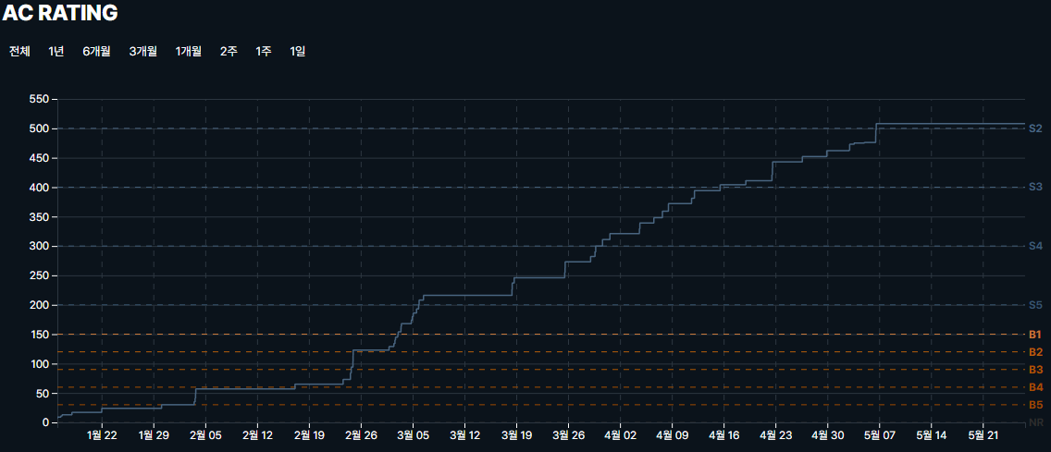

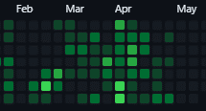
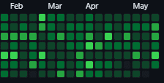
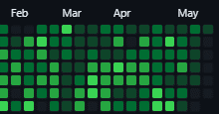
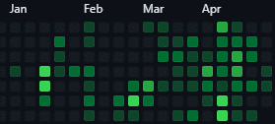
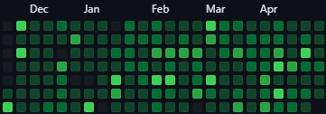
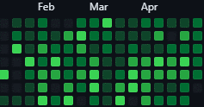

공정민 | 혼자였다면 풀지 못 했던 문제들을 풀어볼 수 있는 계기가 되었고, 문제에 대한 어려움이 있을 때 스터디원들이 설명해줘서 좀 더 이해 하는 것에 도움 되었습니다. |  |  | 홍진환 | 실력에 비해 어려운 문제가 많았지만, 알고리즘 스터디를 통서 꾸준한 문제풀이와 코드리뷰를 하고 나니 평소 안풀리던 문제들도 조금씩 풀리기 시작했고, 그로인한 성장의 순간들이 하나하나 다 느껴져 성취감을 느끼기 시작한 좋은 기회였다.

